상품제안서
비즈 3in1 고속충전 릴케이블 CtoC PD충전지원 | 상품코드: S43069

 |  |  |  |  |  |  | 02-713-8555 | www.synergygift.co.kr
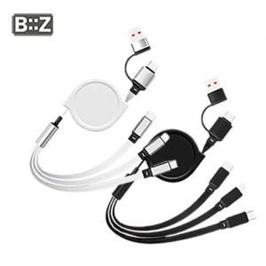

【상세/제작정보】

【인쇄/포장옵션】 | 레이저 / 포장지포장

【공급단가】 | 수량 | 100~ | 300~ | 1,000~ | 3,000~ | 5,000~
*VAT별도 | 단가 | 3,250원 | 3,070원 | 2,920원 | 2,850원 | 2,800원

【상품 URL】 | https://www.synergygift.co.kr:443/src/goods_detail.php?gdno=43069

